Sheet1
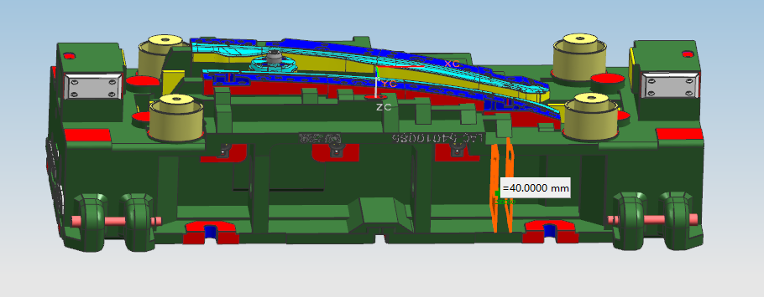

1，修改内容，所有辅助筋 更改为30

2，修改内容，所有主筋 以及外围筋更改为40

3，吊耳后边保证50后

4，所有镶块厚度最小的地方保证40，调整安装面

5，镶块安装面保证50

附件2套模具为左右件 由于左右件不是完全镜像关系 左右件分开修改 不要镜像，

